Sheet1
󰊱 제이케이아트
① 가격(VAT 포함)
예식홀명 | 식비 정가 88,580원 (비시즌최저~시즌최고) |  | 대관료, 장식비 (비시즌최저~시즌최고) |  | 선택품목 가격
 |  |  |  |  | 폐백 | 식음료 추가 | 장식 추가 | 연출 추가 | 행사 진행 | 영상 촬영 | 사진 촬영 | 기타 옵션
아트리움홀 | 기본 200명 | 67,980원~82,400원 | 대관정가: 6,000,000원 | 1,000,000원~5,000,000원 | 수모비 100,000원 폐백음식 220,000원~500,000원 | - 식사비에 포함 | - | - | - | 385,000원 | 800,000원 | 축가: 300,000원 사회자: 300,000원 식전영상제작: 150,000원 모바일청첩장: 50,000원 뮤지컬웨딩: 500,000원~600,000원 3중주연주: 500,000원 컨시어즈: 350,000원 플라워샤워: 250,000원 포토테이블생화: 300,000원 브라이덜샤워: 250,000원 혼주h/m: 여성170,000원/남성55,000원 부케세트: 200,000원
 | 추가 1명당 | 67,980원~82,400원 | 생화장식비정가: 4,000,000원 | 3,000,000원
그랜드홀 | 기본 250명 | 67,980원~82,400원 | 대관정가: 7,000,000원 | 2,000,000원~6,000,000원
 | 추가 1명당 | 67,980원~82,400원 | 생화장식비정가: 4,000,000원 | 3,000,000원
엠버루체홀 | 기본 200명 | 67,980원~82,400원 | 대관정가: 8,000,000원 | 3,000,000원~7,000,000원
 | 추가 1명당 | 67,980원~82,400원 | 생화장식비정가: 4,000,000원 | 3,000,000원

② 계약해지에 따른 위약금 및 환급에 관한 산정기준
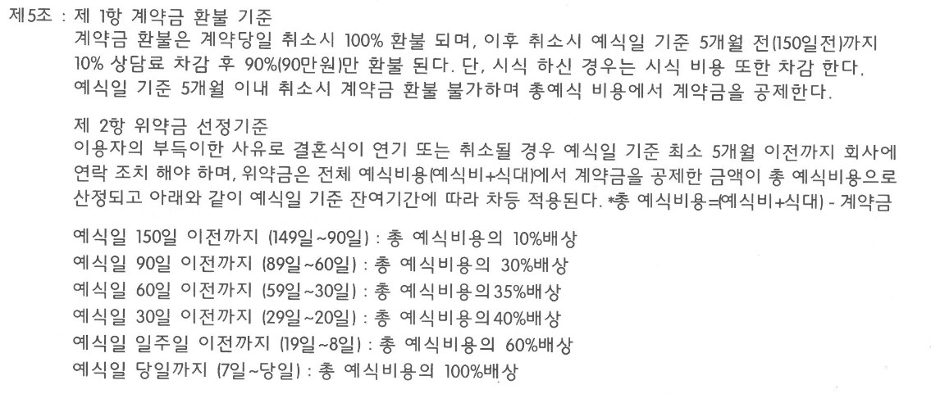

※ 위약금 산정 기준은 소비자 귀책사유 시에만 적용

